tanító adatok
eredeti
idoszak | Kovászna | Hargita | Maros | LOG | Kovászna | Hargita | Maros
2010 január | 12.20 | 12.20 | 8.30 |  | 2.5014359517 | 2.5014359517 | 2.1162555148
2010 február | 12.50 | 12.50 | 8.40 |  | 2.5257286443 | 2.5257286443 | 2.1282317058
2010 március | 12.30 | 12.30 | 8.50 |  | 2.5095992624 | 2.5095992624 | 2.1400661635
2010 április | 11.90 | 11.90 | 8.20 |  | 2.4765384001 | 2.4765384001 | 2.1041341543
2010 május | 11.10 | 11.10 | 7.90 |  | 2.4069451083 | 2.4069451083 | 2.0668627595
2010 június | 10.90 | 10.90 | 7.80 |  | 2.3887627892 | 2.3887627892 | 2.0541237337
2010 július | 11.40 | 11.40 | 7.90 |  | 2.4336133554 | 2.4336133554 | 2.0668627595
2010 augusztus | 11.20 | 11.20 | 8.30 |  | 2.4159137783 | 2.4159137783 | 2.1162555148
2010 szeptember | 10.70 | 10.70 | 8.30 |  | 2.3702437415 | 2.3702437415 | 2.1162555148
2010 október | 9.40 | 9.40 | 8.40 |  | 2.2407096893 | 2.2407096893 | 2.1282317058
2010 november | 9.40 | 9.40 | 8.40 |  | 2.2407096893 | 2.2407096893 | 2.1282317058
2010 december | 10.00 | 10.00 | 8.00 |  | 2.302585093 | 2.302585093 | 2.0794415417
2011 január | 10.30 | 10.30 | 7.70 |  | 2.3321438952 | 2.3321438952 | 2.0412203289
2011 február | 10.00 | 10.00 | 7.40 |  | 2.302585093 | 2.302585093 | 2.0014800002
2011 március | 9.50 | 9.50 | 6.70 |  | 2.2512917986 | 2.2512917986 | 1.9021075264
2011 április | 8.30 | 8.30 | 6.40 |  | 2.1162555148 | 2.1162555148 | 1.8562979904
2011 május | 8.40 | 8.40 | 6.00 |  | 2.1282317058 | 2.1282317058 | 1.7917594692
2011 június | 8.40 | 8.40 | 5.90 |  | 2.1282317058 | 2.1282317058 | 1.7749523509
2011 július | 7.70 | 7.70 | 5.80 |  | 2.0412203289 | 2.0412203289 | 1.7578579176
2011 augusztus | 8.20 | 8.20 | 5.60 |  | 2.1041341543 | 2.1041341543 | 1.7227665977
2011 szeptember | 7.90 | 7.90 | 5.50 |  | 2.0668627595 | 2.0668627595 | 1.7047480922
2011 október | 7.80 | 7.80 | 5.80 |  | 2.0541237337 | 2.0541237337 | 1.7578579176
2011 november | 8.00 | 8.00 | 5.90 |  | 2.0794415417 | 2.0794415417 | 1.7749523509
2011 december | 8.60 | 8.60 | 6.00 |  | 2.1517622033 | 2.1517622033 | 1.7917594692
2012 január | 7.50 | 7.50 | 6.80 |  | 2.0149030205 | 2.0149030205 | 1.9169226122
2012 február | 8.50 | 8.50 | 6.70 |  | 2.1400661635 | 2.1400661635 | 1.9021075264
2012 március | 8.50 | 8.50 | 6.10 |  | 2.1400661635 | 2.1400661635 | 1.8082887712
2012 április | 8.00 | 8.00 | 5.70 |  | 2.0794415417 | 2.0794415417 | 1.7404661748
2012 május | 7.90 | 7.90 | 5.30 |  | 2.0668627595 | 2.0668627595 | 1.6677068206
2012 június | 7.70 | 7.70 | 5.20 |  | 2.0412203289 | 2.0412203289 | 1.6486586256
2012 július | 8.00 | 8.00 | 5.20 |  | 2.0794415417 | 2.0794415417 | 1.6486586256
2012 augusztus | 7.90 | 7.90 | 5.40 |  | 2.0668627595 | 2.0668627595 | 1.6863989536
2012 szeptember | 7.50 | 7.50 | 5.50 |  | 2.0149030205 | 2.0149030205 | 1.7047480922
2012 október | 7.30 | 7.30 | 5.90 |  | 1.9878743482 | 1.9878743482 | 1.7749523509
2012 november | 7.80 | 7.80 | 6.10 |  | 2.0541237337 | 2.0541237337 | 1.8082887712
2012 december | 7.60 | 7.60 | 6.00 |  | 2.0281482473 | 2.0281482473 | 1.7917594692
2013 január | 8.00 | 8.00 | 6.30 |  | 2.0794415417 | 2.0794415417 | 1.8405496334
2013 február | 7.80 | 7.80 | 6.20 |  | 2.0541237337 | 2.0541237337 | 1.8245492921
2013 március | 7.50 | 7.50 | 5.80 |  | 2.0149030205 | 2.0149030205 | 1.7578579176
2013 április | 6.90 | 6.90 | 5.50 |  | 1.9315214116 | 1.9315214116 | 1.7047480922
2013 május | 6.70 | 6.70 | 5.30 |  | 1.9021075264 | 1.9021075264 | 1.6677068206
2013 június | 6.50 | 6.50 | 5.30 |  | 1.8718021769 | 1.8718021769 | 1.6677068206
2013 július | 7.20 | 7.20 | 5.10 |  | 1.974081026 | 1.974081026 | 1.6292405397
2013 augusztus | 7.00 | 7.00 | 5.20 |  | 1.9459101491 | 1.9459101491 | 1.6486586256
2013 szeptember | 7.00 | 7.00 | 4.60 |  | 1.9459101491 | 1.9459101491 | 1.5260563035
2013 október | 6.90 | 6.90 | 5.70 |  | 1.9315214116 | 1.9315214116 | 1.7404661748
2013 november | 7.00 | 7.00 | 5.90 |  | 1.9459101491 | 1.9459101491 | 1.7749523509
2013 december | 7.40 | 7.40 | 5.50 |  | 2.0014800002 | 2.0014800002 | 1.7047480922
2014 január | 7.80 | 7.80 | 5.40 |  | 2.0541237337 | 2.0541237337 | 1.6863989536
2014 február | 7.70 | 7.70 | 6.00 |  | 2.0412203289 | 2.0412203289 | 1.7917594692
2014 március | 7.00 | 7.00 | 6.00 |  | 1.9459101491 | 1.9459101491 | 1.7917594692
2014 április | 6.50 | 6.50 | 5.60 |  | 1.8718021769 | 1.8718021769 | 1.7227665977
2014 május | 6.10 | 6.10 | 5.40 |  | 1.8082887712 | 1.8082887712 | 1.6863989536
2014 június | 6.20 | 6.20 | 5.40 |  | 1.8245492921 | 1.8245492921 | 1.6863989536
2014 július | 6.70 | 6.70 | 5.40 |  | 1.9021075264 | 1.9021075264 | 1.6863989536
2014 augusztus | 6.60 | 6.60 | 5.40 |  | 1.887069649 | 1.887069649 | 1.6863989536
2014 szeptember | 6.50 | 6.50 | 5.50 |  | 1.8718021769 | 1.8718021769 | 1.7047480922
2014 október | 6.00 | 6.00 | 5.80 |  | 1.7917594692 | 1.7917594692 | 1.7578579176
2014 november | 6.20 | 6.20 | 5.90 |  | 1.8245492921 | 1.8245492921 | 1.7749523509
2014 december | 6.50 | 6.50 | 5.80 |  | 1.8718021769 | 1.8718021769 | 1.7578579176
2015 január | 6.80 | 6.80 | 6.30 |  | 1.9169226122 | 1.9169226122 | 1.8405496334
2015 február | 6.50 | 6.50 | 6.80 |  | 1.8718021769 | 1.8718021769 | 1.9169226122
2015 március | 6.50 | 6.50 | 7.00 |  | 1.8718021769 | 1.8718021769 | 1.9459101491
2015 április | 6.10 | 6.10 | 6.90 |  | 1.8082887712 | 1.8082887712 | 1.9315214116
2015 május | 5.60 | 5.60 | 6.20 |  | 1.7227665977 | 1.7227665977 | 1.8245492921
2015 június | 6.00 | 6.00 | 6.00 |  | 1.7917594692 | 1.7917594692 | 1.7917594692
2015 július | 6.60 | 6.60 | 5.60 |  | 1.887069649 | 1.887069649 | 1.7227665977
2015 augusztus | 6.40 | 6.40 | 5.10 |  | 1.8562979904 | 1.8562979904 | 1.6292405397
2015 szeptember | 6.20 | 6.20 | 4.70 |  | 1.8245492921 | 1.8245492921 | 1.5475625087
2015 október | 5.60 | 5.60 | 4.80 |  | 1.7227665977 | 1.7227665977 | 1.5686159179
2015 november | 5.40 | 5.40 | 4.70 |  | 1.6863989536 | 1.6863989536 | 1.5475625087
2015 december | 5.70 | 5.70 | 4.80 |  | 1.7404661748 | 1.7404661748 | 1.5686159179
2016 január | 5.50 | 5.50 | 4.60 |  | 1.7047480922 | 1.7047480922 | 1.5260563035
2016 február | 5.50 | 5.50 | 4.80 |  | 1.7047480922 | 1.7047480922 | 1.5686159179
2016 március | 5.30 | 5.30 | 4.50 |  | 1.6677068206 | 1.6677068206 | 1.5040773968
2016 április | 4.80 | 4.80 | 4.60 |  | 1.5686159179 | 1.5686159179 | 1.5260563035
2016 május | 4.50 | 4.50 | 4.80 |  | 1.5040773968 | 1.5040773968 | 1.5686159179
2016 június | 4.70 | 4.70 | 4.80 |  | 1.5475625087 | 1.5475625087 | 1.5686159179
2016 július | 5.10 | 5.10 | 4.80 |  | 1.6292405397 | 1.6292405397 | 1.5686159179
2016 augusztus | 5.20 | 5.20 | 4.80 |  | 1.6486586256 | 1.6486586256 | 1.5686159179
2016 szeptember | 5.00 | 5.00 | 4.70 |  | 1.6094379124 | 1.6094379124 | 1.5475625087
2016 október | 4.80 | 4.80 | 4.60 |  | 1.5686159179 | 1.5686159179 | 1.5260563035
2016 november | 5.00 | 5.00 | 4.70 |  | 1.6094379124 | 1.6094379124 | 1.5475625087
2016 december | 5.20 | 5.20 | 4.70 |  | 1.6486586256 | 1.6486586256 | 1.5475625087
2017 január | 5.20 | 5.20 | 4.70 |  | 1.6486586256 | 1.6486586256 | 1.5475625087
2017 február | 5.00 | 5.00 | 4.70 |  | 1.6094379124 | 1.6094379124 | 1.5475625087
2017 március | 4.50 | 4.50 | 4.70 |  | 1.5040773968 | 1.5040773968 | 1.5475625087
2017 április | 4.30 | 4.30 | 4.70 |  | 1.4586150227 | 1.4586150227 | 1.5475625087
2017 május | 4.20 | 4.20 | 4.50 |  | 1.4350845253 | 1.4350845253 | 1.5040773968
2017 június | 3.80 | 3.80 | 4.50 |  | 1.3350010667 | 1.3350010667 | 1.5040773968
2017 július | 4.30 | 4.30 | 4.40 |  | 1.4586150227 | 1.4586150227 | 1.4816045409
2017 augusztus | 4.50 | 4.50 | 4.20 |  | 1.5040773968 | 1.5040773968 | 1.4350845253
2017 szeptember | 4.30 | 4.30 | 4.20 |  | 1.4586150227 | 1.4586150227 | 1.4350845253
2017 október | 4.20 | 4.20 | 4.00 |  | 1.4350845253 | 1.4350845253 | 1.3862943611
2017 november | 4.20 | 4.20 | 4.00 |  | 1.4350845253 | 1.4350845253 | 1.3862943611
2017 december | 4.20 | 4.20 | 4.00 |  | 1.4350845253 | 1.4350845253 | 1.3862943611
2018 január | 4.20 | 4.20 | 3.90 |  | 1.4350845253 | 1.4350845253 | 1.3609765531
2018 február | 4.00 | 4.00 | 3.90 |  | 1.3862943611 | 1.3862943611 | 1.3609765531
2018 március | 3.90 | 3.90 | 3.80 |  | 1.3609765531 | 1.3609765531 | 1.3350010667
2018 április | 3.60 | 3.60 | 3.70 |  | 1.2809338455 | 1.2809338455 | 1.3083328197
2018 május | 3.40 | 3.40 | 3.70 |  | 1.2237754316 | 1.2237754316 | 1.3083328197
2018 június | 3.60 | 3.60 | 3.60 |  | 1.2809338455 | 1.2809338455 | 1.2809338455
2018 július | 3.70 | 3.70 | 3.30 |  | 1.3083328197 | 1.3083328197 | 1.1939224685
2018 augusztus | 3.60 | 3.60 | 3.20 |  | 1.2809338455 | 1.2809338455 | 1.1631508098
2018 szeptember | 3.50 | 3.50 | 3.00 |  | 1.2527629685 | 1.2527629685 | 1.0986122887
2018 október | 3.50 | 3.50 | 3.00 |  | 1.2527629685 | 1.2527629685 | 1.0986122887
2018 november | 3.60 | 3.60 | 3.00 |  | 1.2809338455 | 1.2809338455 | 1.0986122887
2018 december | 3.60 | 3.60 | 3.00 |  | 1.2809338455 | 1.2809338455 | 1.0986122887
2019 január | 3.70 | 3.70 | 3.00 |  | 1.3083328197 | 1.3083328197 | 1.0986122887
2019 február | 3.60 | 3.60 | 2.90 |  | 1.2809338455 | 1.2809338455 | 1.064710737
2019 március | 3.50 | 3.50 | 2.80 |  | 1.2527629685 | 1.2527629685 | 1.0296194172
2019 április | 3.10 | 3.10 | 2.60 |  | 1.1314021115 | 1.1314021115 | 0.95551144503
2019 május | 3.00 | 3.00 | 2.60 |  | 1.0986122887 | 1.0986122887 | 0.95551144503
2019 június | 3.10 | 3.10 | 2.60 |  | 1.1314021115 | 1.1314021115 | 0.95551144503
2019 július | 3.20 | 3.20 | 2.50 |  | 1.1631508098 | 1.1631508098 | 0.91629073187
2019 augusztus | 3.20 | 3.20 | 2.60 |  | 1.1631508098 | 1.1631508098 | 0.95551144503
2019 szeptember | 3.30 | 3.30 | 2.60 |  | 1.1939224685 | 1.1939224685 | 0.95551144503
2019 október | 3.30 | 3.30 | 2.70 |  | 1.1939224685 | 1.1939224685 | 0.99325177301
2019 november | 3.30 | 3.30 | 2.70 |  | 1.1939224685 | 1.1939224685 | 0.99325177301
2019 december | 3.30 | 3.30 | 2.70 |  | 1.1939224685 | 1.1939224685 | 0.99325177301
2020 január | 3.10 | 3.10 | 2.80 |  | 1.1314021115 | 1.1314021115 | 1.0296194172
2020 február | 3.10 | 3.10 | 2.70 |  | 1.1314021115 | 1.1314021115 | 0.99325177301
2020 március | 3.10 | 3.10 | 2.60 |  | 1.1314021115 | 1.1314021115 | 0.95551144503
2020 április | 3.40 | 3.40 | 2.50 |  | 1.2237754316 | 1.2237754316 | 0.91629073187
2020 május | 3.70 | 3.70 | 2.30 |  | 1.3083328197 | 1.3083328197 | 0.83290912294
2020 június | 3.80 | 3.80 | 2.30 |  | 1.3350010667 | 1.3350010667 | 0.83290912294
2020 július | 4.50 | 4.50 | 2.60 |  | 1.5040773968 | 1.5040773968 | 0.95551144503
2020 augusztus | 4.90 | 4.90 | 2.60 |  | 1.5892352051 | 1.5892352051 | 0.95551144503
2020 szeptember | 5.00 | 5.00 | 2.50 |  | 1.6094379124 | 1.6094379124 | 0.91629073187
2020 október | 5.10 | 5.10 | 2.50 |  | 1.6292405397 | 1.6292405397 | 0.91629073187
2020 november | 5.20 | 5.20 | 2.60 |  | 1.6486586256 | 1.6486586256 | 0.95551144503
2020 december | 5.10 | 5.10 | 2.70 |  | 1.6292405397 | 1.6292405397 | 0.99325177301
2021 január | 5.10 | 5.10 | 2.70 |  | 1.6292405397 | 1.6292405397 | 0.99325177301
2021 február | 5.00 | 5.00 | 2.70 |  | 1.6094379124 | 1.6094379124 | 0.99325177301
2021 március | 4.90 | 4.90 | 2.80 |  | 1.5892352051 | 1.5892352051 | 1.0296194172
2021 április | 4.80 | 4.80 | 2.80 |  | 1.5686159179 | 1.5686159179 | 1.0296194172
2021 május | 4.70 | 4.70 | 2.80 |  | 1.5475625087 | 1.5475625087 | 1.0296194172
2021 június | 4.70 | 4.70 | 2.60 |  | 1.5475625087 | 1.5475625087 | 0.95551144503
2021 július | 4.30 | 4.30 | 2.60 |  | 1.4586150227 | 1.4586150227 | 0.95551144503
2021 augusztus | 4.20 | 4.20 | 2.50 |  | 1.4350845253 | 1.4350845253 | 0.91629073187
2021 szeptember | 4.10 | 4.10 | 2.40 |  | 1.4109869737 | 1.4109869737 | 0.87546873735
2021 október | 3.80 | 3.80 | 2.40 |  | 1.3350010667 | 1.3350010667 | 0.87546873735
2021 november | 3.70 | 3.70 | 2.30 |  | 1.3083328197 | 1.3083328197 | 0.83290912294
2021 december | 4.20 | 4.20 | 2.50 |  | 1.4350845253 | 1.4350845253 | 0.91629073187
2022 január | 4.30 | 4.30 | 2.50 |  | 1.4586150227 | 1.4586150227 | 0.91629073187
2022 február | 4.70 | 4.70 | 2.60 |  | 1.5475625087 | 1.5475625087 | 0.95551144503
2022 március | 4.90 | 4.90 | 2.60 |  | 1.5892352051 | 1.5892352051 | 0.95551144503
2022 április | 4.90 | 4.90 | 2.70 |  | 1.5892352051 | 1.5892352051 | 0.99325177301
2022 május | 4.70 | 4.70 | 2.60 |  | 1.5475625087 | 1.5475625087 | 0.95551144503
2022 június | 4.40 | 4.40 | 2.70 |  | 1.4816045409 | 1.4816045409 | 0.99325177301
2022 július | 4.50 | 4.50 | 2.70 |  | 1.5040773968 | 1.5040773968 | 0.99325177301

tanito adatok elemzese
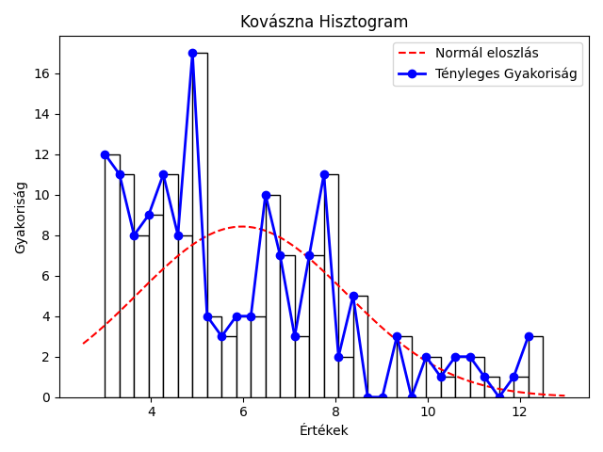
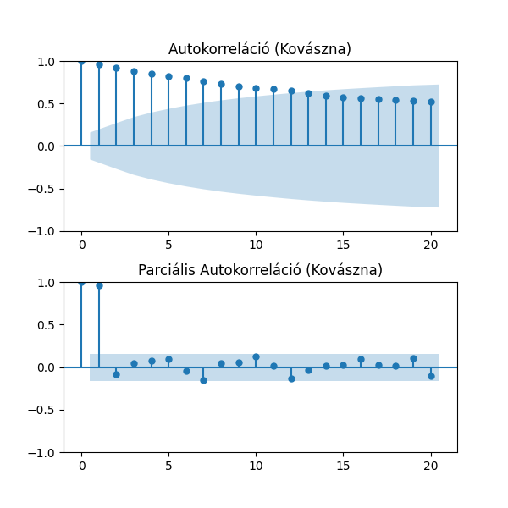
mutató/idosor | Kovászna | Hargita | Maros
Átlag | 5.98% | 5.43% | 4.69%
Szórás | 2.26% | 1.65% | 1.73%
Variancia | 5.13% | 2.71% | 3.01%
Medián | 5.20% | 5.20% | 4.70%
Minimum | 3.0% 2019 május | 3.2% 2021 november | 2.3% 2020 május
Maximum | 12.5% 2010 február | 11.4% 2010 február | 8.5% 2010 március
téli átlag | 6.29% | 5.94% | 4.91%
tavaszi átlag | 5.95% | 5.31% | 4.75%
nyári átlag | 5.89% | 5.13% | 4.51%
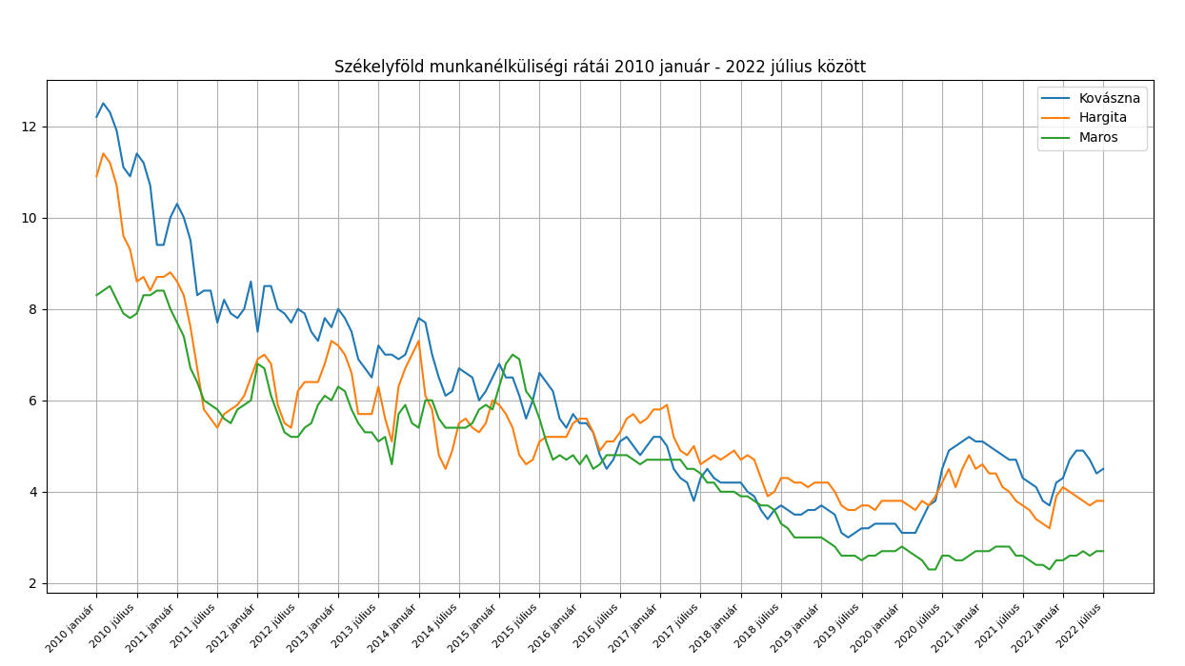
őszi átlag | 5.76% | 5.31% | 4.59%
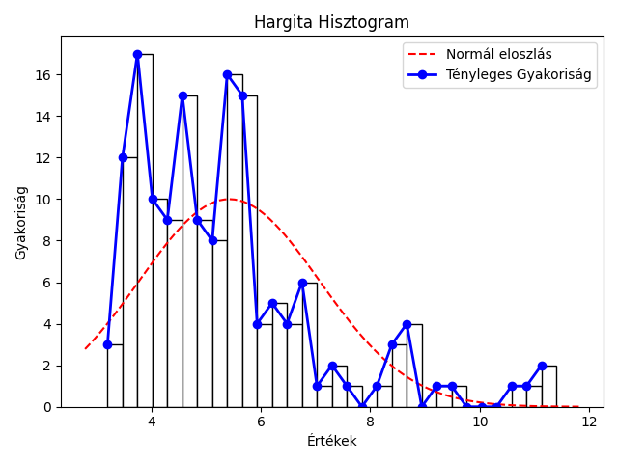

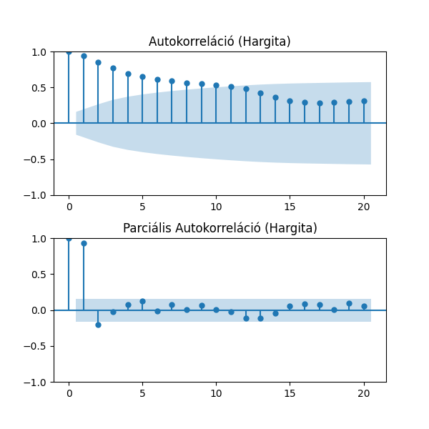

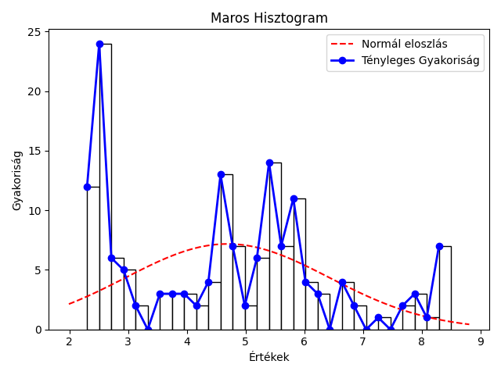


Kolmogorov-Smirnov Teszt a normális eloszlásra
Idősor | Statisztika | p-érték
Kovászna | 1 | 0
Hargita | 1 | 0
Maros | 0.99 | 0
nem normál eloszlás

osszesito megyenkent
Kovászna megye munkanélküliségi rátái
Maros megye munkanélküliségi rátái
megye | Kovászna |  |  |  | Hargita |  |  |  | Maros
hónap | Mért | ARIMA (2,1,2) | MLP | LSTM | Mért | ARIMA (2,1,2) | MLP | LSTM | Mért | ARIMA(1,1,0) | MLP | LSTM
2022 08 | 4.6 | 4.65 | 4.56 | 4.71 | 3.9 | 3.81 | 3.88 | 3.8 | 2.8 | 2.7 | 2.71 | 2.69
2022 09 | 4.3 | 4.64 | 4.59 | 4.62 | 4 | 3.83 | 3.98 | 3.91 | 2.9 | 2.82 | 2.79 | 2.76
2022 10 | 4.2 | 4.19 | 4.2 | 4.31 | 4.2 | 3.97 | 4.09 | 3.98 | 3.1 | 2.92 | 2.9 | 2.84
2022 11 | 4.1 | 4.06 | 4.14 | 4.22 | 4.4 | 4.27 | 4.24 | 4.22 | 3.2 | 3.15 | 3.08 | 3.03
2022 12 | 4 | 4.07 | 4 | 4.11 | 4.4 | 4.5 | 4.39 | 4.47 | 3.2 | 3.23 | 3.17 | 3.17
2023 01 | 3.8 | 4.11 | 3.94 | 4 | 4.5 | 4.39 | 4.36 | 4.43 | 3.1 | 3.2 | 3.11 | 3.17
2023 02 | 3.8 | 3.94 | 3.74 | 3.73 | 4.3 | 4.44 | 4.38 | 4.52 | 3.1 | 3.07 | 2.97 | 3.05
2023 03 | 3.8 | 3.86 | 3.92 | 3.77 | 4.2 | 4.22 | 4.23 | 4.26 | 3 | 3.1 | 2.96 | 3.07
2023 04 | 3.8 | 3.72 | 3.9 | 3.76 | 4 | 4.18 | 4.1 | 4.09 | 2.7 | 2.98 | 2.89 | 2.99
2023 05 | 3.8 | 3.66 | 3.9 | 3.76 | 3.8 | 4.01 | 3.99 | 3.96 | 2.7 | 2.62 | 2.66 | 2.68
2023 06 | 4.2 | 3.79 | 3.9 | 3.76 | 3.8 | 3.79 | 3.76 | 3.82 | 2.7 | 2.7 | 2.69 | 2.69
2023 07 | 4.9 | 4.25 | 4.47 | 4.42 | 3.7 | 3.8 | 3.79 | 3.83 | 2.7 | 2.7 | 2.68 | 2.71
átlag: | 4.11 | 4.08 | 4.10 | 4.10 | 4.10 | 4.10 | 4.10 | 4.11 | 2.93 | 2.93 | 2.88 | 2.90
szórás: | 0.34 | 0.31 | 0.28 | 0.34 | 0.26 | 0.25 | 0.21 | 0.25 | 0.20 | 0.21 | 0.17 | 0.19

hibák
 | Kovászna |  |  | Hargita |  |  | Maros
 | ARIMA (2,1,2) | MLP | LSTM | ARIMA (2,1,2) | MLP | LSTM | AR (1,1,0) | MLP | LSTM
2022 08 | -0.05 | 0.04 | -0.11 | 0.09 | 0.02 | 0.1 | 0.1 | 0.09 | 0.11
2022 09 | -0.34 | -0.29 | -0.32 | 0.17 | 0.02 | 0.09 | 0.08 | 0.11 | 0.14
2022 10 | 0.01 | 0 | -0.11 | 0.23 | 0.11 | 0.22 | 0.18 | 0.2 | 0.26
2022 11 | 0.04 | -0.04 | -0.12 | 0.13 | 0.16 | 0.18 | 0.05 | 0.12 | 0.17
Hargita megye munkanélküliségi rátái
2022 12 | -0.07 | 0 | -0.11 | -0.1 | 0.01 | -0.07 | -0.03 | 0.03 | 0.03
2023 01 | -0.31 | -0.14 | -0.2 | 0.11 | 0.14 | 0.07 | -0.1 | -0.01 | -0.07
2023 02 | -0.14 | 0.06 | 0.07 | -0.14 | -0.08 | -0.22 | 0.03 | 0.13 | 0.05
2023 03 | -0.06 | -0.12 | 0.03 | -0.02 | -0.03 | -0.06 | -0.1 | 0.04 | -0.07
2023 04 | 0.08 | -0.1 | 0.04 | -0.18 | -0.1 | -0.09 | -0.28 | -0.19 | -0.29
2023 05 | 0.14 | -0.1 | 0.04 | -0.21 | -0.19 | -0.16 | 0.08 | 0.04 | 0.02
2023 06 | 0.41 | 0.3 | 0.44 | 0.01 | 0.04 | -0.02 | 0 | 0.01 | 0.01
2023 07 | 0.65 | 0.43 | 0.48 | -0.1 | -0.09 | -0.13 | 0 | 0.02 | -0.01
hiba átlag | 0.03 | 0.00 | 0.01 | 0.00 | 0.00 | -0.01 | 0.00 | 0.05 | 0.03
White-teszt | 0.03 | 0.02 | 0.01 | 0.39 | 0.7 | 0.58 | 0.67 | 0.7 | 0.89
KS teszt | 0.77 | 0.54 | 0.065 | 0.83 | 0.99 | 0.67 | 0.85 | 0.70 | 0.58

 |  | illeszkedés | általánosító képesség
Megye | Modell | R2 | MSE | RRMSE | MAPE
Hargita | MLP |  | 1.01% | 2.45% | 2.01% | kezdoertek 62
 | LSTM |  | 1.76% | 3.24% | 2.86%
 | ARIMA (2,1,2) |  | 1.98% | 3.43% | 3.04%
Kovászna | MLP |  | 3.51% | 4.56% | 3.25% | kezdoertek 46
 | LSTM |  | 5.22% | 5.56% | 4.03%
 | ARIMA (2,1,2) |  | 7.13% | 6.55% | 4.69%
Maros | MLP |  | 1.10% | 3.64% | 2.85% | kezdoertek 77
 | ARIMA (1, 1, 0) |  | 1.26% | 3.83% | 2.84%
 | LSTM |  | 1.88% | 4.68% | 3.48%

elorejelzesek
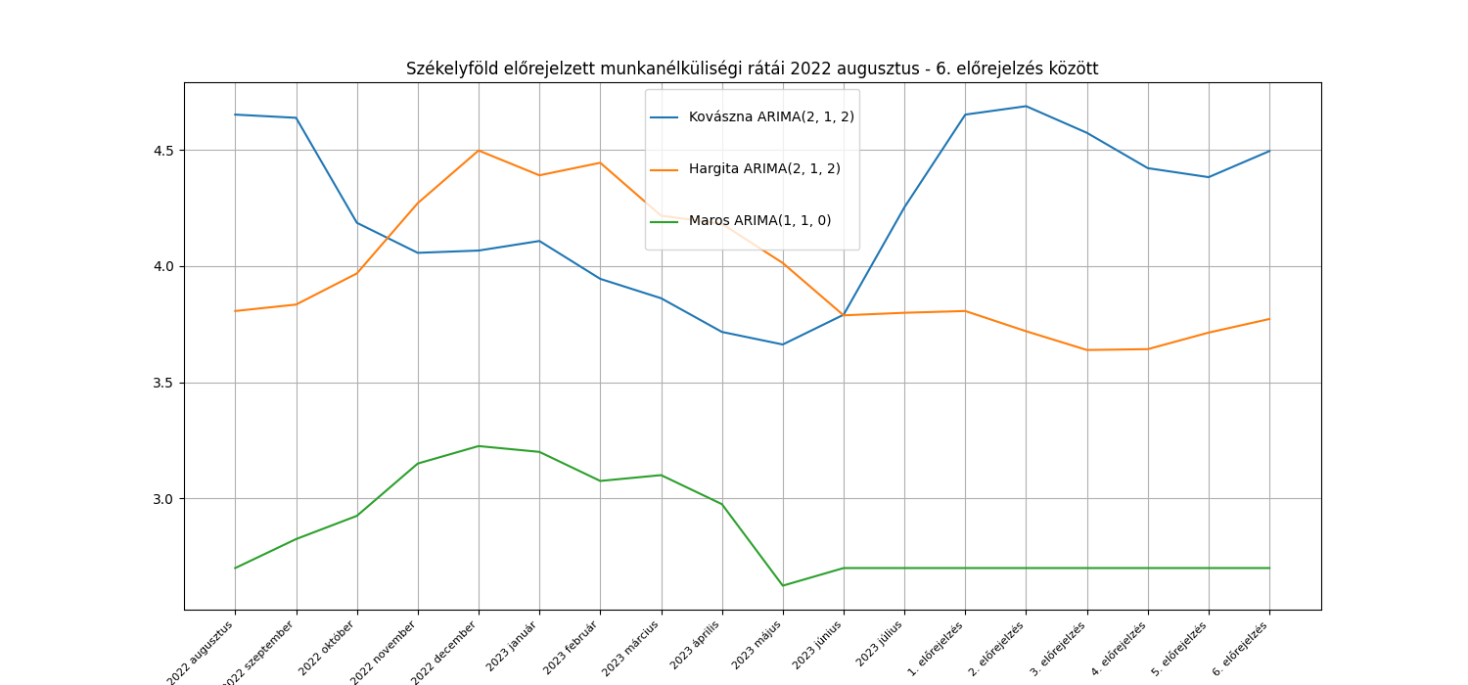

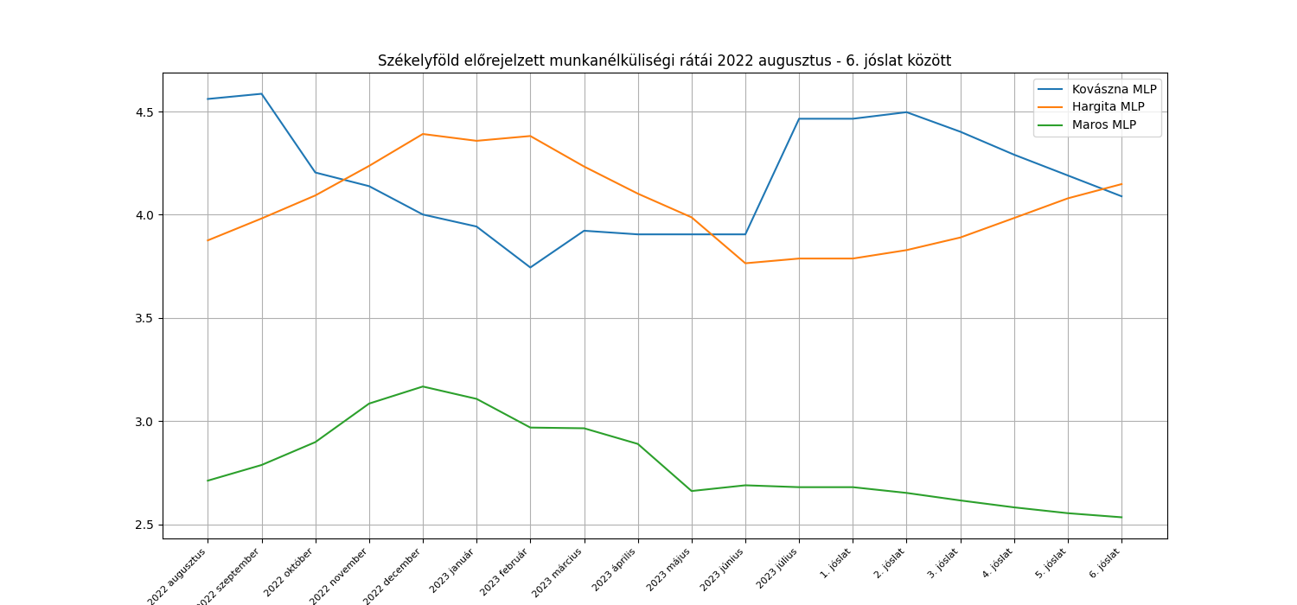
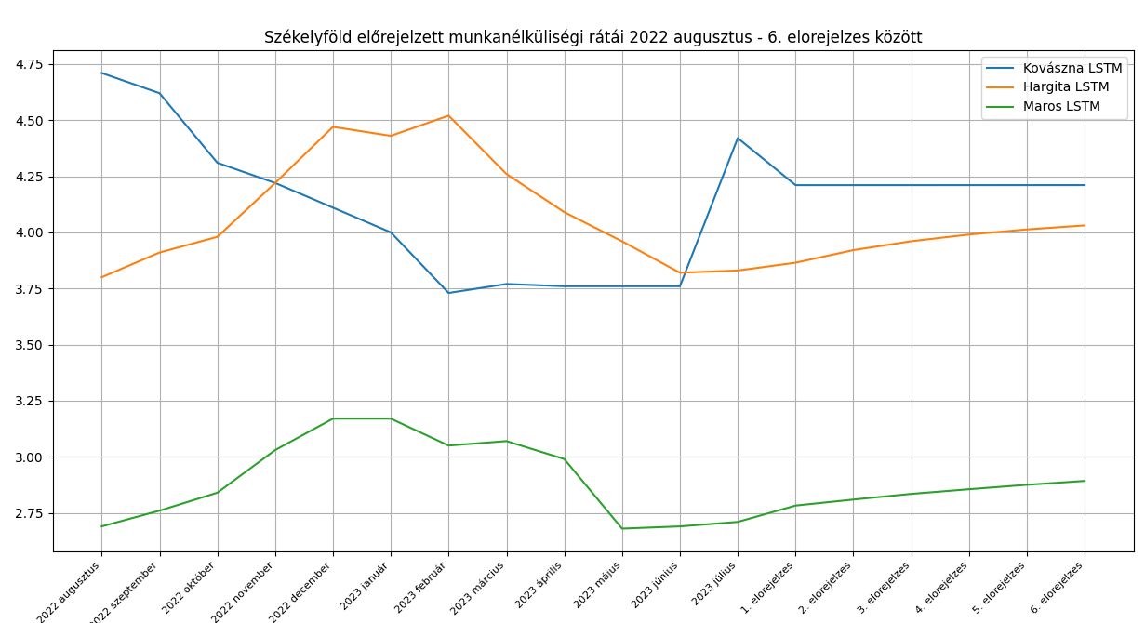

ARIMA
lépés | dátum | Kovászna |  |  | Hargita |  |  | Maros
 |  | Mért adatok | Becslések | Hiba | Mért adatok | Becslések | Hiba | Mért adatok | Becslések | Hiba
1 | 2022 augusztus | 4.6 | 4.65 | -0.05 | 3.9 | 3.81 | 0.09 | 2.8 | 2.7 | 0.1
2 | 2022 szeptember | 4.3 | 4.64 | -0.34 | 4 | 3.83 | 0.17 | 2.9 | 2.82 | 0.08
3 | 2022 október | 4.2 | 4.19 | 0.01 | 4.2 | 3.97 | 0.23 | 3.1 | 2.92 | 0.18
4 | 2022 november | 4.1 | 4.06 | 0.04 | 4.4 | 4.27 | 0.13 | 3.2 | 3.15 | 0.05
5 | 2022 december | 4 | 4.07 | -0.07 | 4.4 | 4.5 | -0.1 | 3.2 | 3.23 | -0.03
6 | 2023 január | 3.8 | 4.11 | -0.31 | 4.5 | 4.39 | 0.11 | 3.1 | 3.2 | -0.1
7 | 2023 február | 3.8 | 3.94 | -0.14 | 4.3 | 4.44 | -0.14 | 3.1 | 3.07 | 0.03
8 | 2023 március | 3.8 | 3.86 | -0.06 | 4.2 | 4.22 | -0.02 | 3 | 3.1 | -0.1
9 | 2023 április | 3.8 | 3.72 | 0.08 | 4 | 4.18 | -0.18 | 2.7 | 2.98 | -0.28 | White-teszt p-értékek a hibák varrianciájának ellenőrzésére
10 | 2023 május | 3.8 | 3.66 | 0.14 | 3.8 | 4.01 | -0.21 | 2.7 | 2.62 | 0.08 | megye | White-teszt p-érték
11 | 2023 június | 4.2 | 3.79 | 0.41 | 3.8 | 3.79 | 0.01 | 2.7 | 2.7 | 0 | Kovászna | 0.03
12 | 2023 július | 4.9 | 4.25 | 0.65 | 3.7 | 3.8 | -0.1 | 2.7 | 2.7 | 0 | Hargita | 0.92
 | átlag | 4.11 | 4.08 | 0.03 | 4.10 | 4.10 | 0.00 | 2.93 | 2.93 | 0.00 | Maros | 0.73
 | szórás | 0.34 | 0.31 | 0.27 | 0.26 | 0.25 | 0.14 | 0.20 | 0.21 | 0.11
 |  |  |  | 0.77 |  |  | 0.83 |  |  | 0.85
 |  |  |  | KS teszt p-érték |  |  | KS teszt p-érték |  |  | KS teszt p-érték
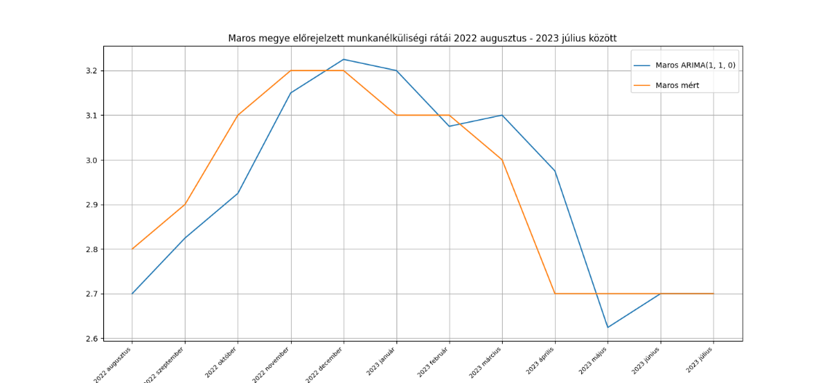

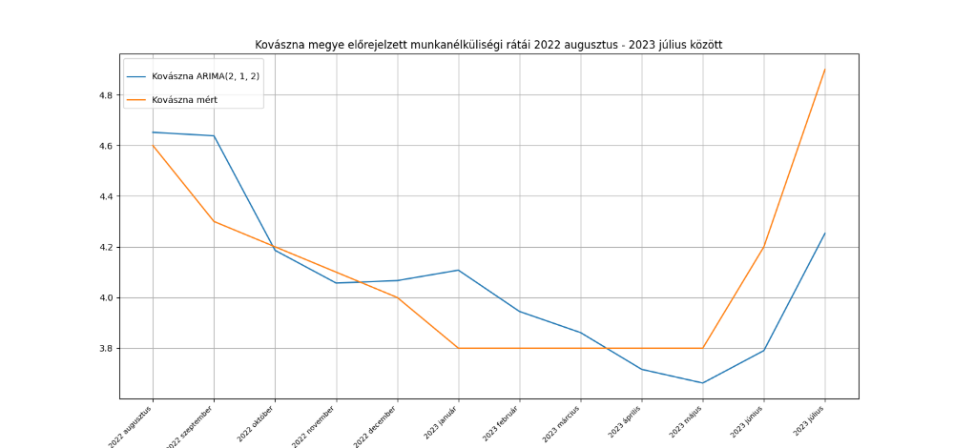
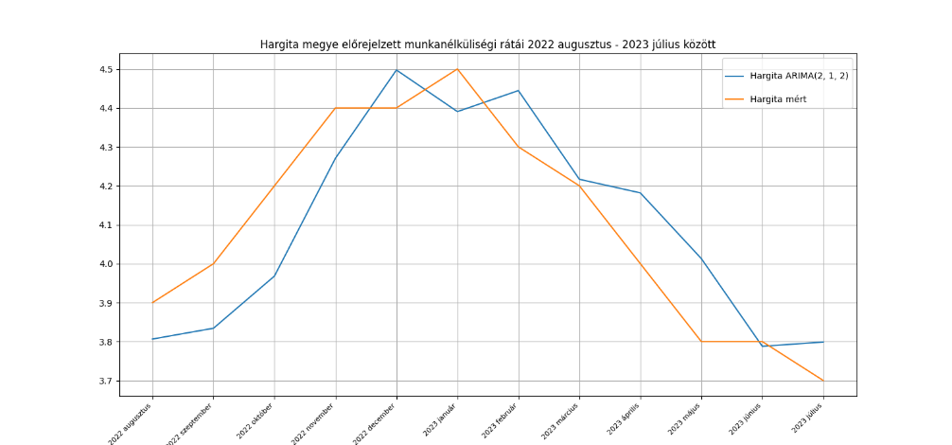

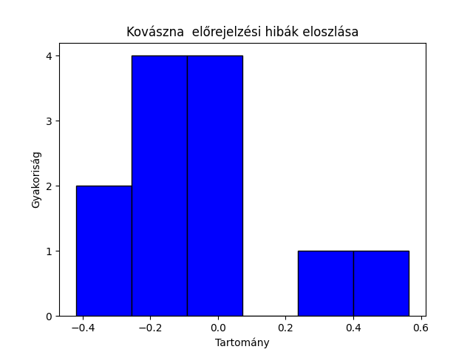
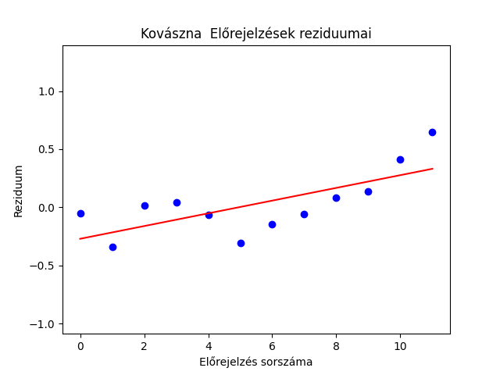
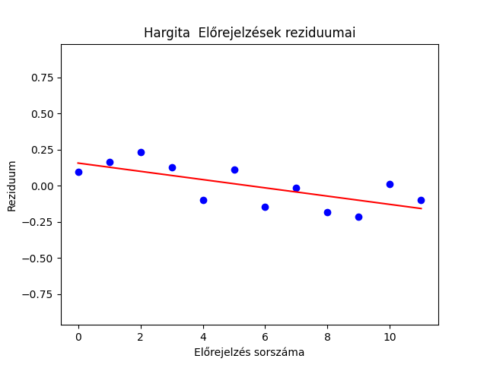
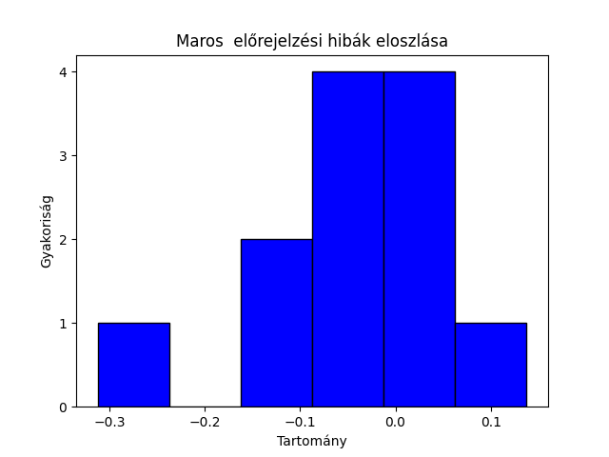
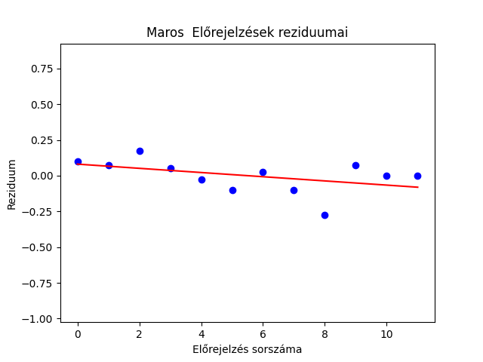
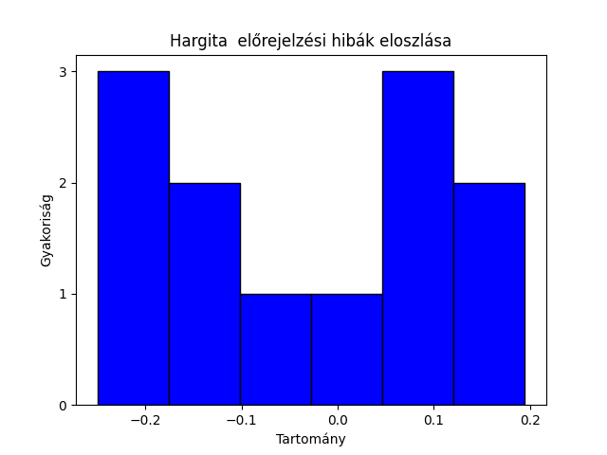

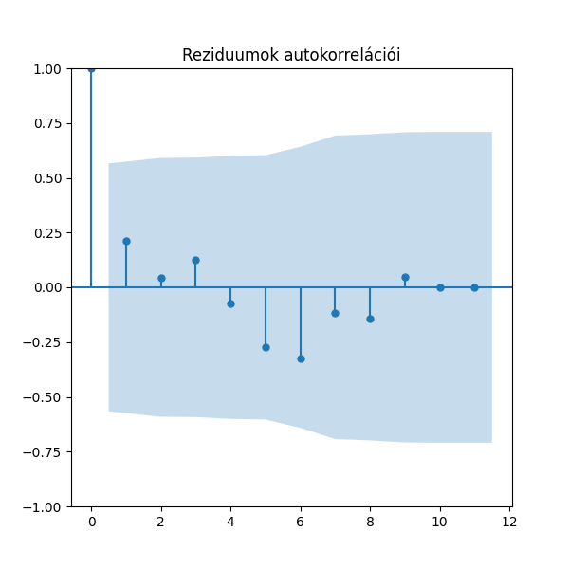
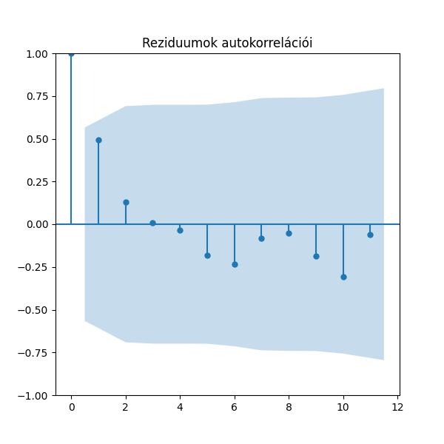
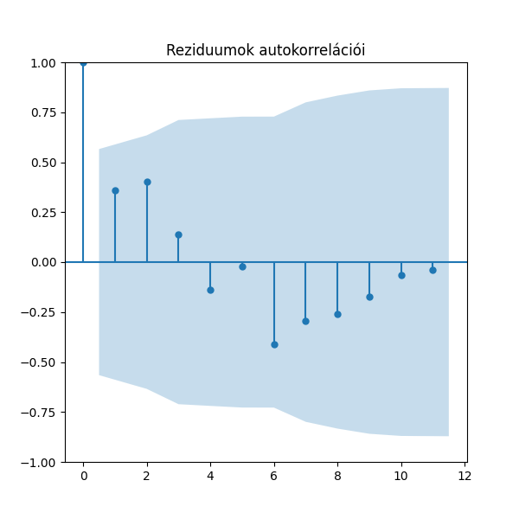

 |  |  | illeszkedés |  | általánosító képesség
 | megye | Modell | AIC | BIC | MSE | RRMSE | MAPE
 | Hargita | ARIMA(2, 1, 2) | 103.58 | 118.64 | 1.98% | 3.43% | 3.04%
 |  | ARIMA(2, 1, 1) | 106.30 | 118.34 | 1.66% | 3.14% | 2.76%
 |  | ARIMA(1, 1, 0) | 107.52 | 113.54 | 1.60% | 3.08% | 2.78%
 |  | ARIMA(2, 1, 0) | 109.28 | 118.31 | 1.66% | 3.13% | 2.81%
 |  | ARIMA(1, 1, 1) | 109.41 | 118.44 | 1.63% | 3.10% | 2.79%
 |  | AR(2) | 114.95 | 127.00 | 1.71% | 3.16% | 2.68%
 |  | AR(1) | 129.30 | 138.35 | 2.15% | 3.55% | 3.08%
 | Kovászna | ARIMA(2, 1, 2) | 92.59 | 107.64 | 7.13% | 6,55% | 4.69%
 |  | ARIMA(1, 1, 0) | 114.77 | 120.79 | 6.27% | 6.15% | 3.83%
 |  | ARIMA(2, 1, 0) | 114.81 | 123.85 | 6.22% | 6.11% | 3.84%
 |  | ARIMA(2, 1, 1) | 114.93 | 126.97 | 6.40% | 6.18% | 3.98%
 |  | ARIMA(1, 1, 1) | 116.18 | 125.21 | 6.18% | 6.10% | 3.82%
 |  | AR(1) | 123.56 | 132.61 | 6.77% | 6.36% | 4.20%
 |  | AR(2) | 123.70 | 135.77 | 6.16% | 6.07% | 3.96%
 | Maros | ARIMA(1, 1, 0) | -4.47 | 1.55 | 1.26% | 3.83% | 2.84%
 |  | ARIMA(2, 1, 0) | -2.47 | 6.56 | 1.26% | 3.83% | 2.84%
 |  | ARIMA(1, 1, 1) | -2.47 | 6.56 | 1.26% | 3.83% | 2.84%
 |  | ARIMA(2, 1, 1) | -0.49 | 11.56 | 1.27% | 3.84% | 2.85%
 |  | ARIMA(2, 1, 2) | 1.35 | 16.40 | 1.26% | 3.83% | 2.86%
 |  | AR(2) | 3.54 | 15.61 | 1.28% | 3.83% | 2.80%
 |  | AR(1) | 11.39 | 20.44 | 1.51% | 4.17% | 2.93%

MLP
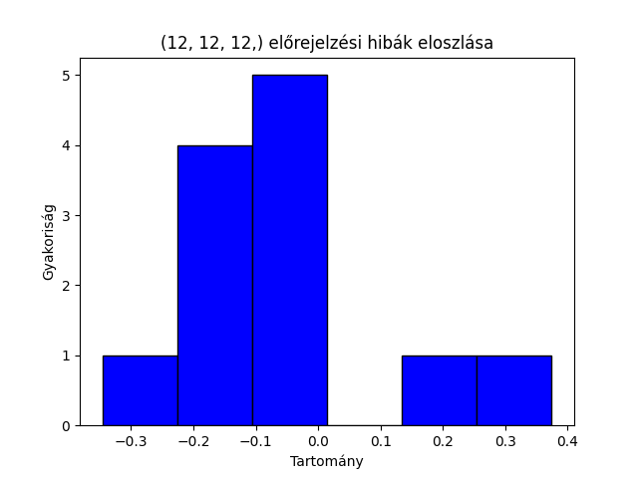
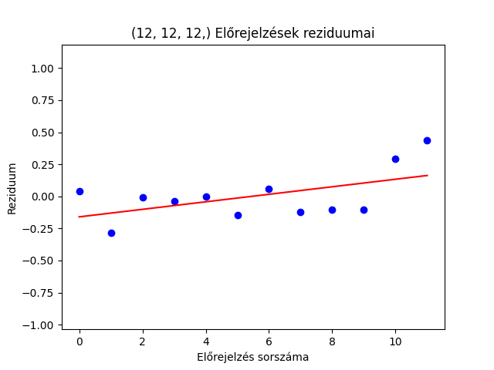
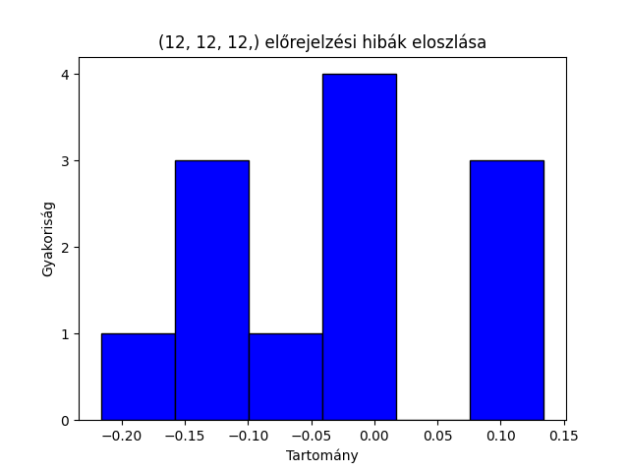
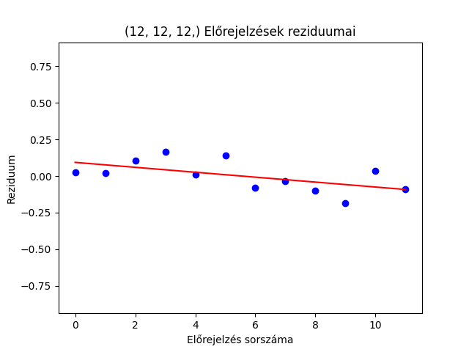
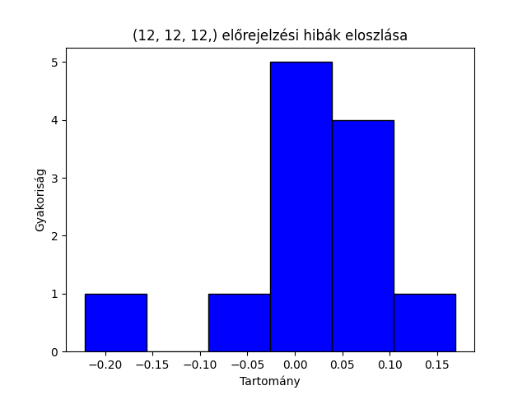
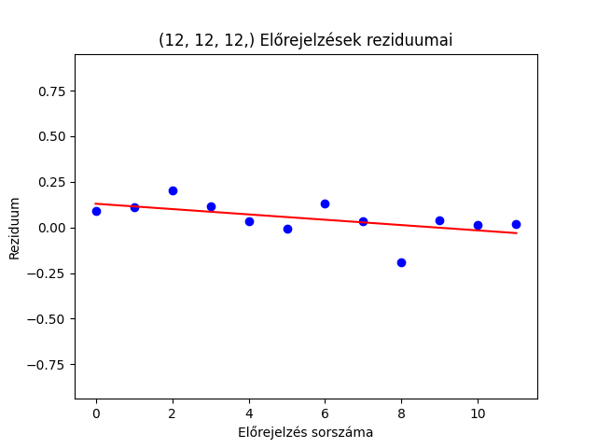
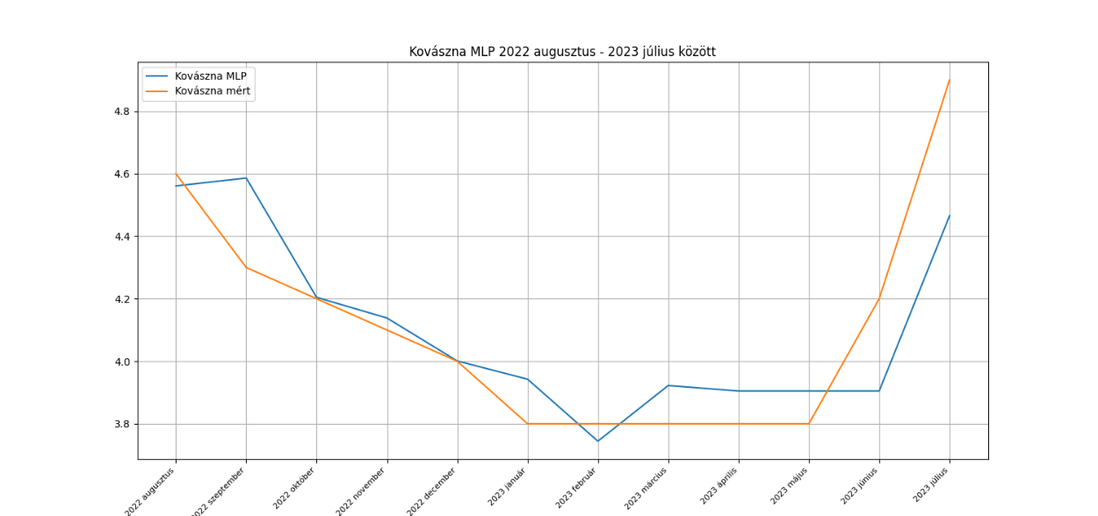
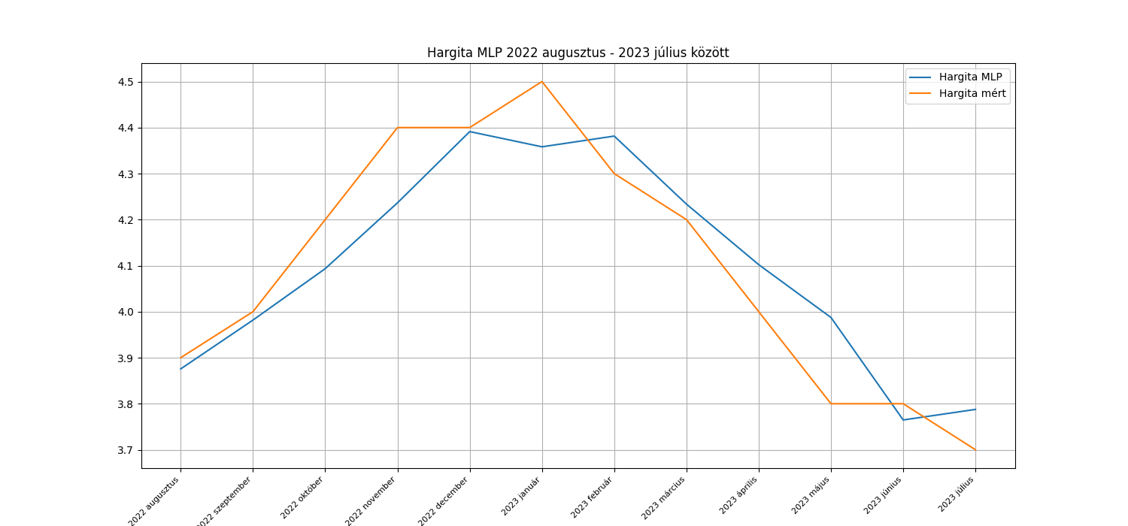
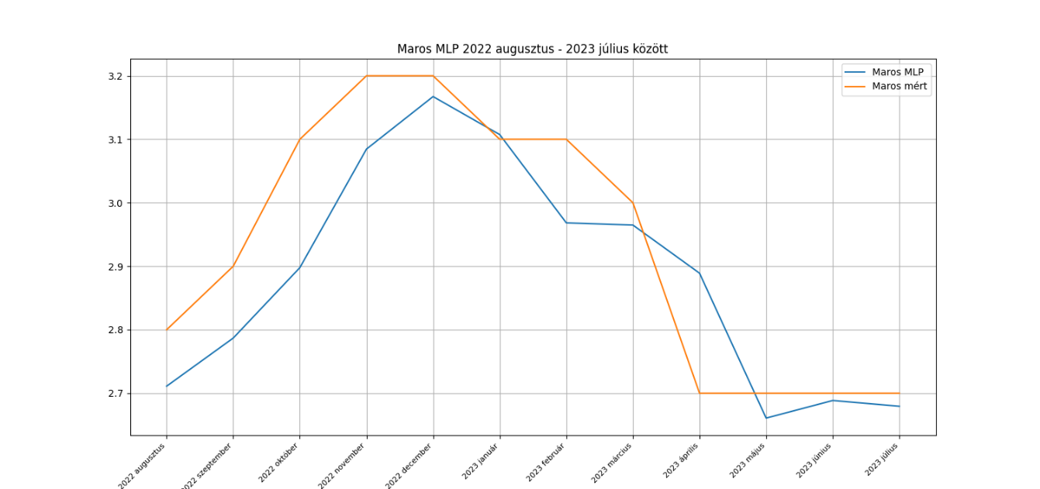
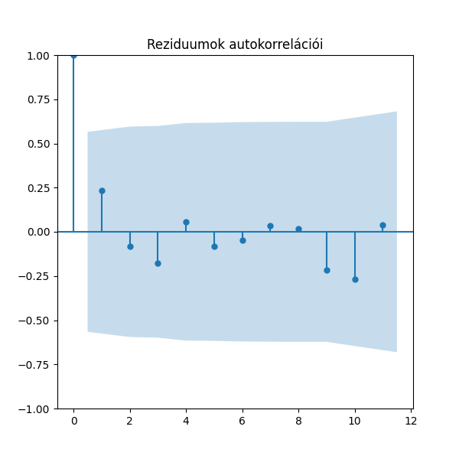
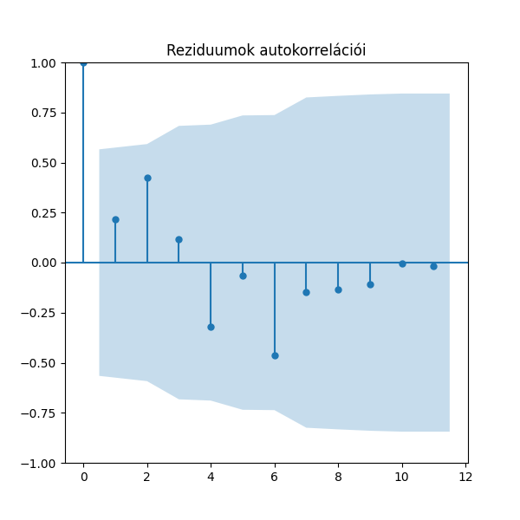
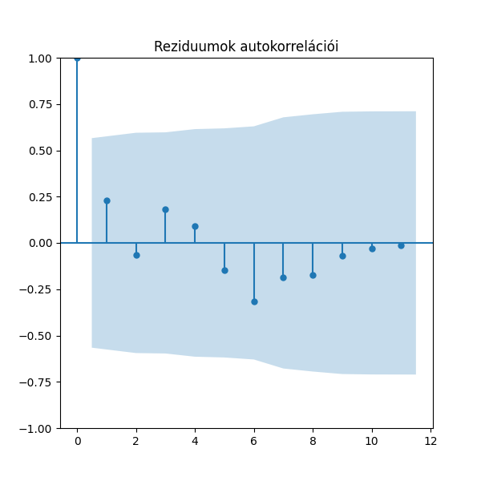
lépés | dátum | Kovászna |  |  | Hargita |  |  | Maros
 |  | Mért adatok | Becslések | Hiba | Mért adatok | Becslések | Hiba | Mért adatok | Becslések | Hiba
1 | 2022 augusztus | 4.6 | 4.56 | 0.04 | 3.9 | 3.88 | 0.02 | 2.8 | 2.71 | 0.09
2 | 2022 szeptember | 4.3 | 4.59 | -0.29 | 4 | 3.98 | 0.02 | 2.9 | 2.79 | 0.11
3 | 2022 október | 4.2 | 4.2 | 0 | 4.2 | 4.09 | 0.11 | 3.1 | 2.9 | 0.2
4 | 2022 november | 4.1 | 4.14 | -0.04 | 4.4 | 4.24 | 0.16 | 3.2 | 3.08 | 0.12
5 | 2022 december | 4 | 4 | 0 | 4.4 | 4.39 | 0.01 | 3.2 | 3.17 | 0.03
6 | 2023 január | 3.8 | 3.94 | -0.14 | 4.5 | 4.36 | 0.14 | 3.1 | 3.11 | -0.01
7 | 2023 február | 3.8 | 3.74 | 0.06 | 4.3 | 4.38 | -0.08 | 3.1 | 2.97 | 0.13
8 | 2023 március | 3.8 | 3.92 | -0.12 | 4.2 | 4.23 | -0.03 | 3 | 2.96 | 0.04
9 | 2023 április | 3.8 | 3.9 | -0.1 | 4 | 4.1 | -0.1 | 2.7 | 2.89 | -0.19 | White-teszt p-értékek a hibák varrianciájának ellenőrzésére
10 | 2023 május | 3.8 | 3.9 | -0.1 | 3.8 | 3.99 | -0.19 | 2.7 | 2.66 | 0.04 | megye | White-teszt p-érték
11 | 2023 június | 4.2 | 3.9 | 0.3 | 3.8 | 3.76 | 0.04 | 2.7 | 2.69 | 0.01 | Kovászna | 0.02
12 | 2023 július | 4.9 | 4.47 | 0.43 | 3.7 | 3.79 | -0.09 | 2.7 | 2.68 | 0.02 | Hargita | 0.7
 | átlag | 4.11 | 4.10 | 0.00 | 4.10 | 4.10 | 0.00 | 2.93 | 2.88 | 0.05 | Maros | 0.7
 | szórás | 0.34 | 0.28 | 0.19 | 0.26 | 0.21 | 0.10 | 0.20 | 0.17 | 0.09
 |  |  |  | 0.54 |  |  | 0.99 |  |  | 0.7
 |  |  |  | KS teszt p-érték |  |  | KS teszt p-érték |  |  | KS teszt p-érték

LSTM
 | Kovászna |  |  | Hargita |  |  | Maros
 | Mért adatok | Becslések | Hiba | Mért adatok | Becslések | Hiba | Mért adatok | Becslések | Hiba
 | 4.6 | 4.71 | -0.11 | 3.9 | 3.8 | 0.1 | 2.8 | 2.69 | 0.11
 | 4.3 | 4.62 | -0.32 | 4 | 3.91 | 0.09 | 2.9 | 2.76 | 0.14
 | 4.2 | 4.31 | -0.11 | 4.2 | 3.98 | 0.22 | 3.1 | 2.84 | 0.26
 | 4.1 | 4.22 | -0.12 | 4.4 | 4.22 | 0.18 | 3.2 | 3.03 | 0.17
 | 4 | 4.11 | -0.11 | 4.4 | 4.47 | -0.07 | 3.2 | 3.17 | 0.03
 | 3.8 | 4 | -0.2 | 4.5 | 4.43 | 0.07 | 3.1 | 3.17 | -0.07
 | 3.8 | 3.73 | 0.07 | 4.3 | 4.52 | -0.22 | 3.1 | 3.05 | 0.05
 | 3.8 | 3.77 | 0.03 | 4.2 | 4.26 | -0.06 | 3 | 3.07 | -0.07
 | 3.8 | 3.76 | 0.04 | 4 | 4.09 | -0.09 | 2.7 | 2.99 | -0.29 | White-teszt p-értékek a hibák varrianciájának ellenőrzésére
 | 3.8 | 3.76 | 0.04 | 3.8 | 3.96 | -0.16 | 2.7 | 2.68 | 0.02 | megye | White-teszt p-érték
 | 4.2 | 3.76 | 0.44 | 3.8 | 3.82 | -0.02 | 2.7 | 2.69 | 0.01 | Kovászna | 0.01
 | 4.9 | 4.42 | 0.48 | 3.7 | 3.83 | -0.13 | 2.7 | 2.71 | -0.01 | Hargita | 0.58
átlag | 4.11 | 4.10 | 0.01 | 4.10 | 4.11 | -0.01 | 2.93 | 2.90 | 0.03 | Maros | 0.89

 |  |  | KS teszt p-érték |  |  | KS teszt p-érték |  |  | KS teszt p-érték
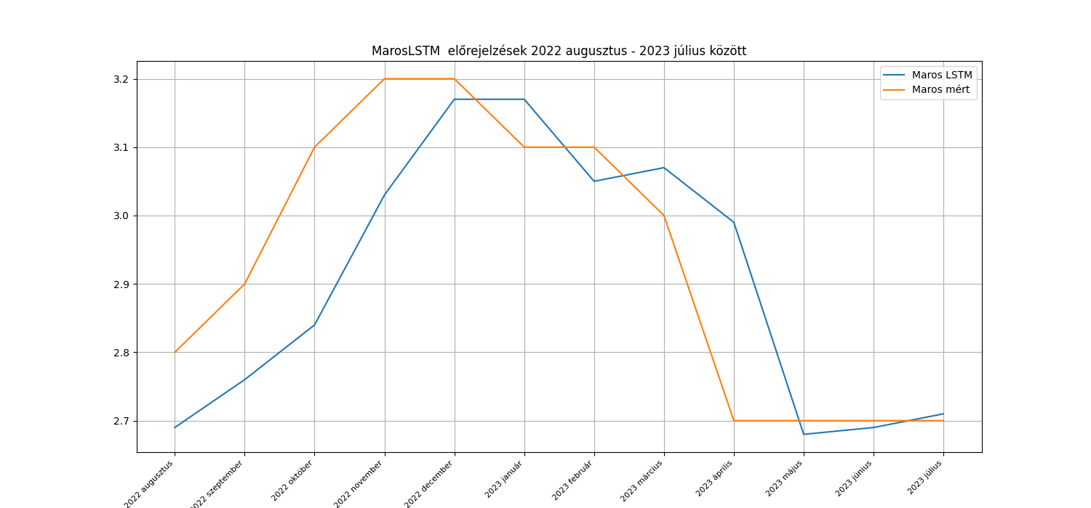
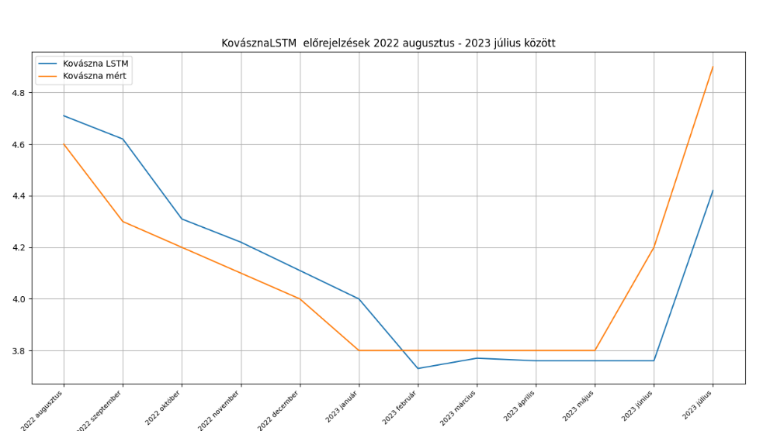
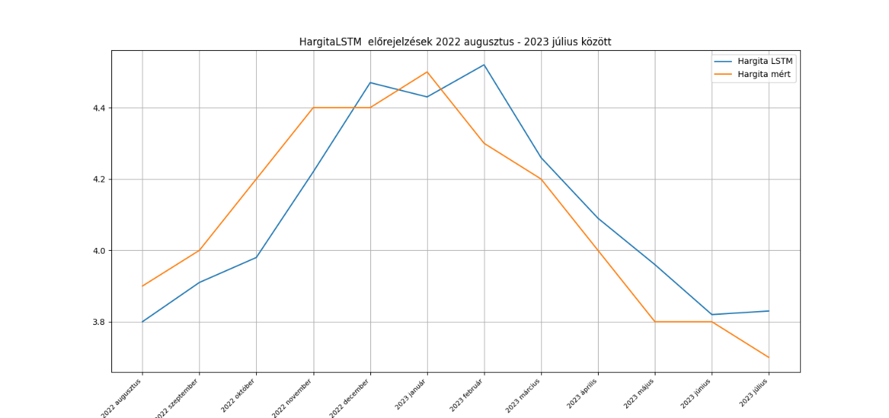

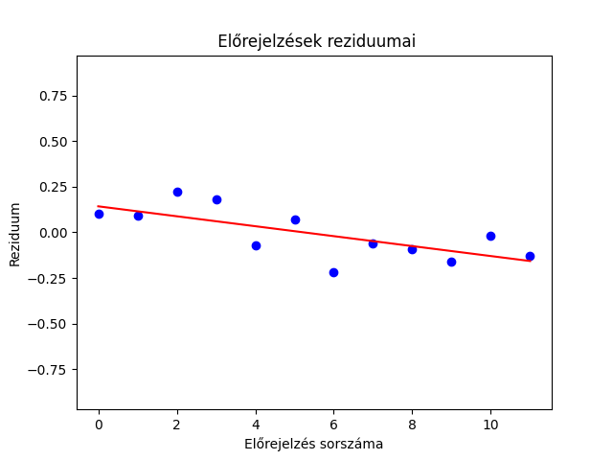
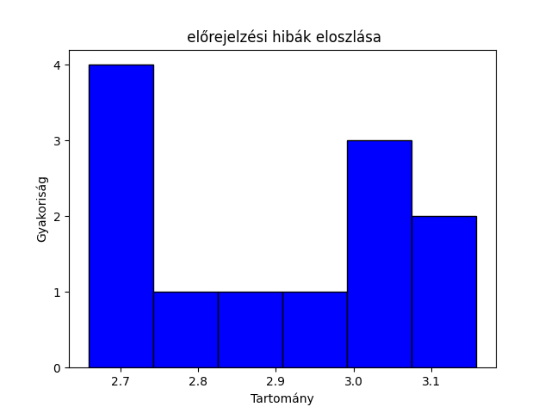
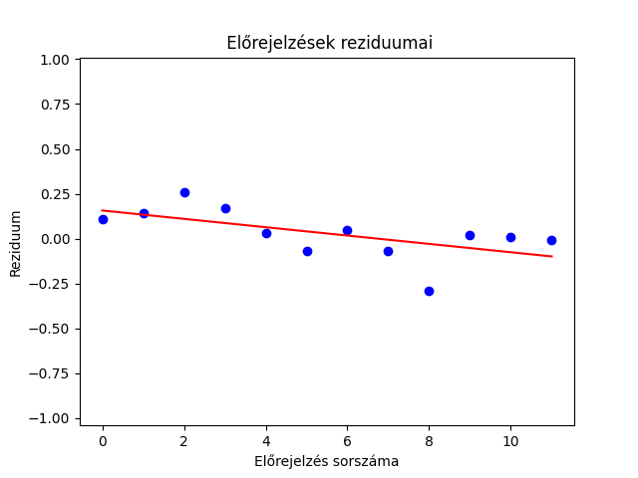
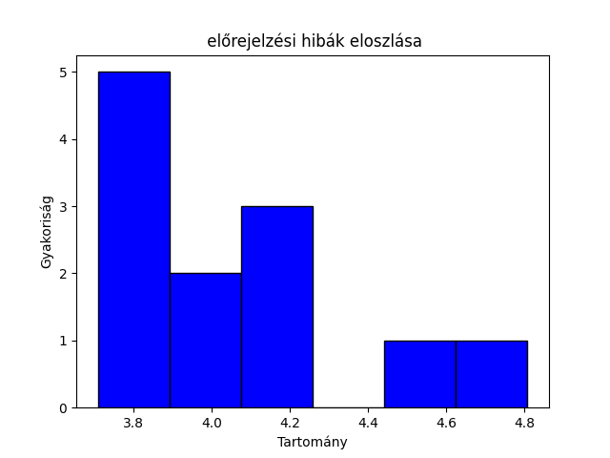
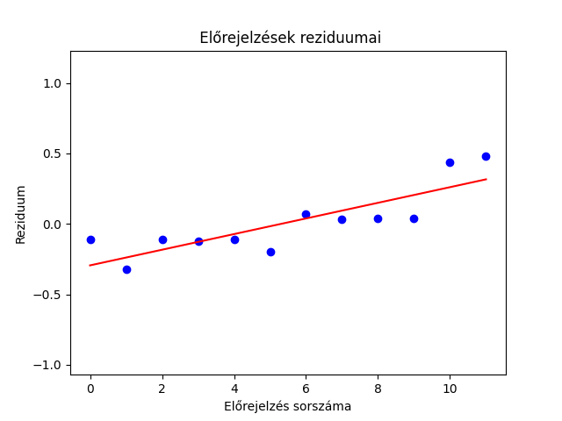
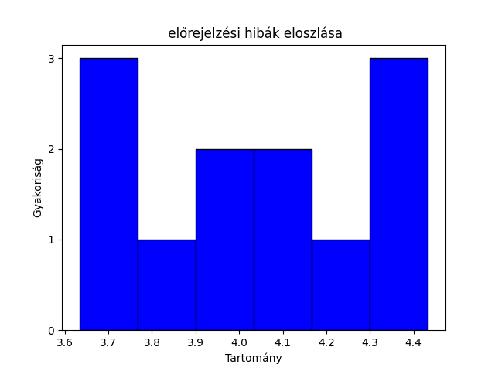

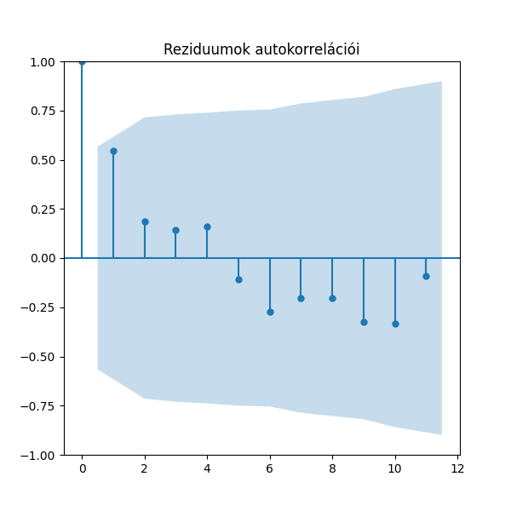
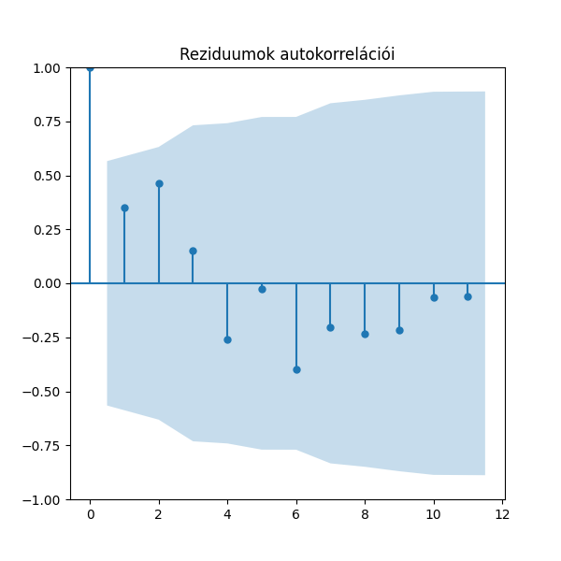
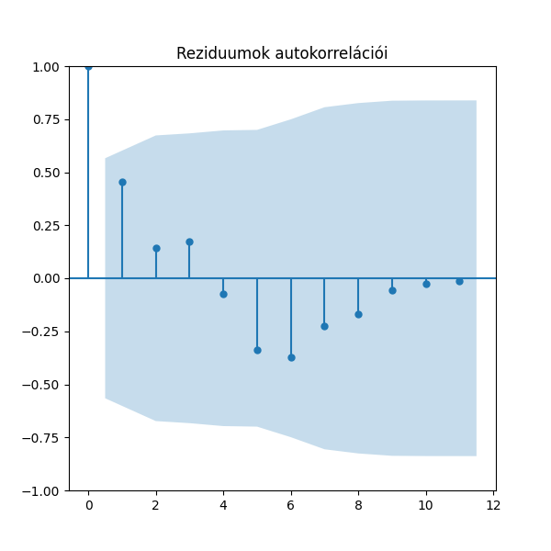

solver: | ADAM |  | epoch: | 300 |  | units | 300

Megye | R2 | MSE | RRMSE | MAPE | normalizálás | kimenet normalizálva
Hargita |  | 1.78% | 3.25% | 2.89% | standardizáció | nem
Hargita |  | 1.78% | 3.26% | 2.78% | min-max normalizáció | igen
Hargita |  | 2.48% | 3.84% | 3.38% | nincs | nem
Hargita |  | 5.20% | 5.56% | 4.99% | LN | igen
Hargita |  | 7.72% | 6.78% | 6.33% | LN | nem
Hargita |  | 264.05% | 39.63% | 29.22% | standardizáció | igen
Hargita |  | 1231.98% | 85.61% | 70.16% | min-max normalizáció | nem
Kovászna |  | 5.56% | 5.74% | 4.25% | standardizáció | nem
Kovászna |  | 10.61% | 7.93% | 5.51% | min-max normalizáció | igen
Kovászna |  | 11.13% | 8.12% | 5.73% | LN | igen
Kovászna |  | 11.13% | 8.12% | 5.64% | nincs | nem
Kovászna |  | 14.68% | 9.32% | 6.29% | LN | nem
Kovászna |  | 673.83% | 63.18% | 47.80% | standardizáció | igen
Kovászna |  | 1244.31% | 85.86% | 65.02% | min-max normalizáció | nem
Maros |  | 1.45% | 4.10% | 3.07% | min-max normalizáció | igen
Maros |  | 1.93% | 4.73% | 3.42% | standardizáció | nem
Maros |  | 3.69% | 6.55% | 5.36% | LN | igen
Maros |  | 3.81% | 6.65% | 5.59% | nincs | nem
Maros |  | 5.48% | 7.98% | 7.01% | LN | nem
Maros |  | 439.26% | 71.45% | 55.03% | standardizáció | igen
Maros |  | 1035.57% | 109.71% | 89.60% | min-max normalizáció | nem

